Sheet1
SKU | Subtítulo | Descripción | Vigencia | URL | URL Coincide con SKU | Tiene Imagen | Imagen
28010951 | Laptop Lenovo $ Familia Lenovo | IdeaPad Slim 3 15IAN8 8 GB RAM / 256 GB SSD $160 x 154 semanas $700 de pago inicial 85 con hasta 45% de descuento en abono semanal es la mejor opción para pagar menos Total a pagar con Préstamo Elektra: $13,790. | Vigencia: 15 al 21 de octubre de 2024. | laptop-lenovo-ideapad-slim-3-15ian8-8gb-ram-256gb-ssd-15-6-pulgadas-azul-28010951[p]cmpid-Organico-Folleto-cambaceo-FolletoS42-Visitas-PDF-EKT-CON-COM-Laptop-na-version | TRUE | TRUE | 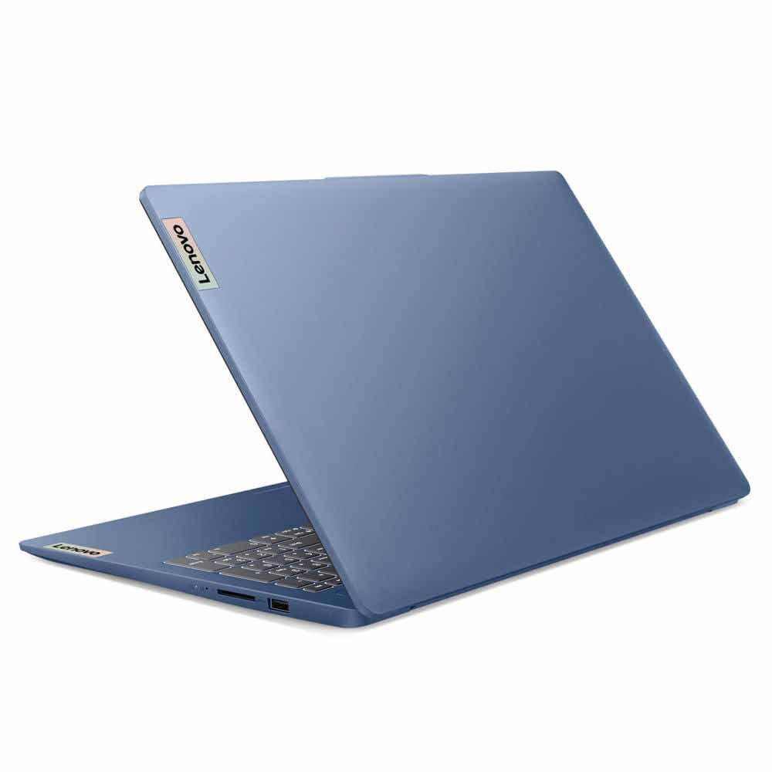
28011317 | Laptop Asus $ | Vivobook Go 14 Intel Core i3 8GB RAM / 128 GB SSD $135 x 154 semanas $730 de pago inicial 100 Hasta 26% de descuento en abono semanal es la mejor opción para pagar menos Total a pagar con Préstamo Elektra: $16,130. | Vigencia: 15 al 21 de octubre de 2024. | laptop-asus-vivobook-go-14-intel-core-i3-8gb-ram-128gb-ssd-negra-28011317[p]cmpid-Organico-Folleto-cambaceo-FolletoS42-Visitas-PDF-EKT-CON-COM-Laptop-na-version | TRUE | TRUE | 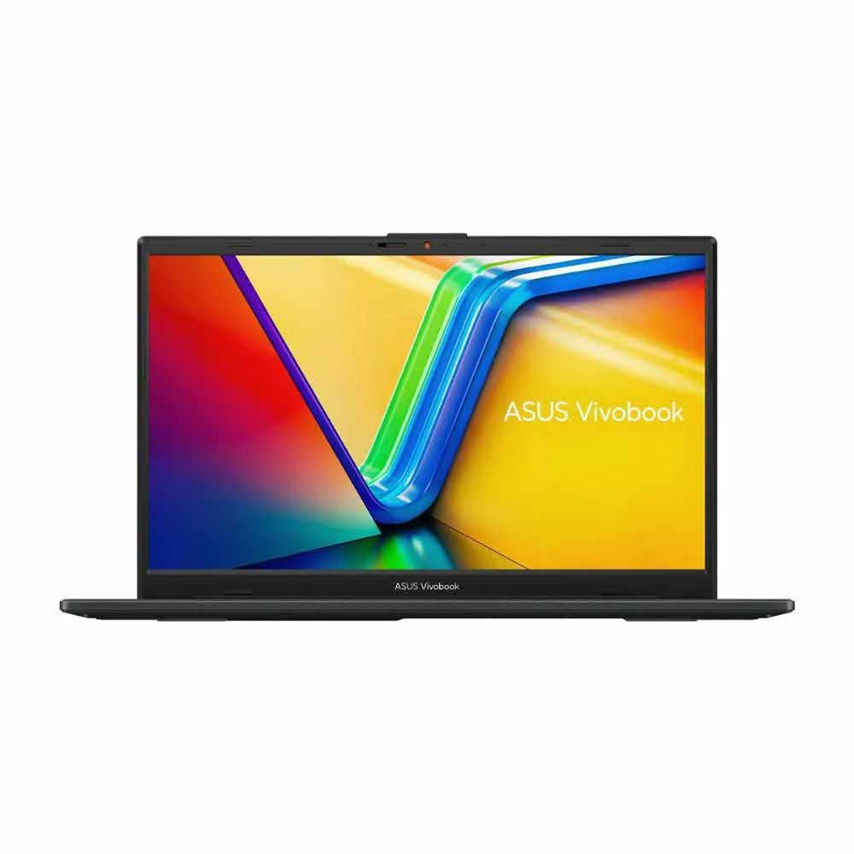
28011328 | Laptop HP $ | 245 G10 AMD Ryzen 3 8 GB RAM / 512 GB SSD $155 x 154 semanas $1,600 de pago inicial 100 Hasta 35% de descuento en abono semanal es la mejor opción para pagar menos Total a pagar con Préstamo Elektra: $17,000. | Vigencia: 15 al 21 de octubre de 2024. | laptop-hp-245-g10-amd-ryzen-3-8gb-ram-512gb-ssd-gris-28011328[p]cmpid-Organico-Folleto-cambaceo-FolletoS42-Visitas-PDF-EKT-CON-COM-Laptop-na-version | TRUE | TRUE | 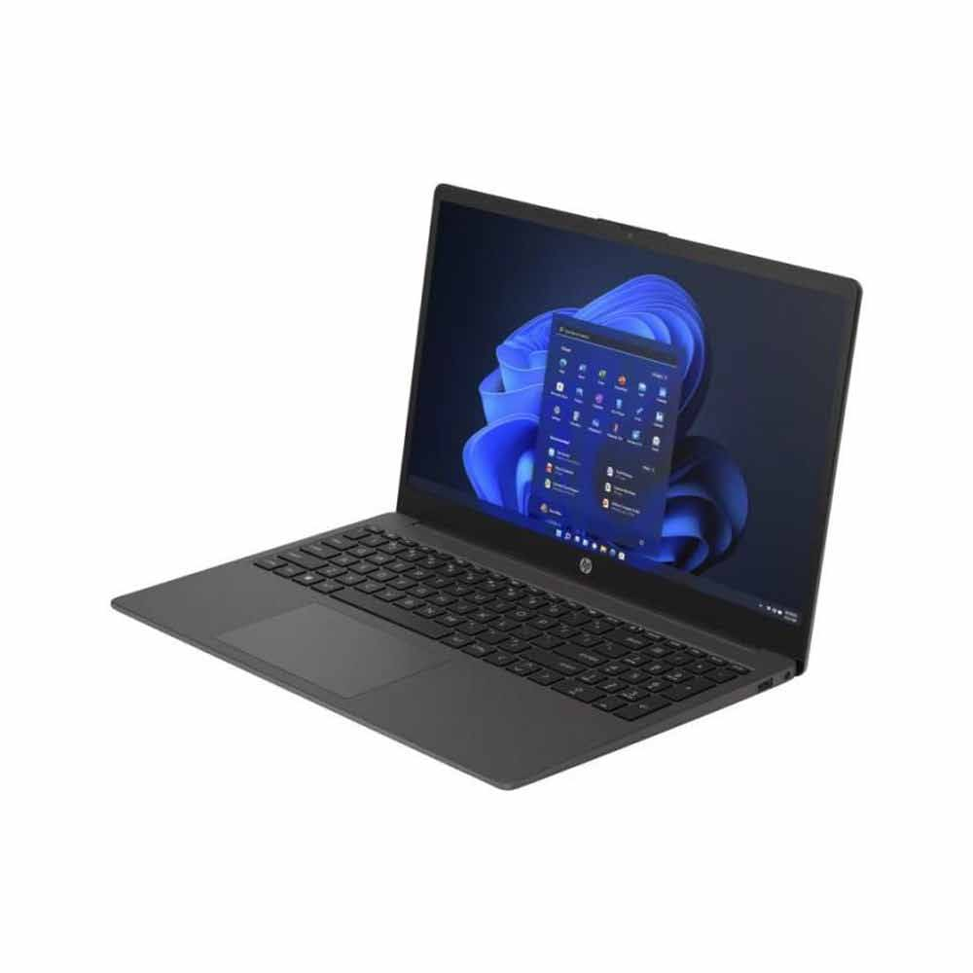
28010945 | Laptop Lenovo $ | IdeaPad 1 15AMN7 AMD Athlon Gold 8 GB RAM / 256 GB SSD $175 x 154 semanas $730 de pago inicial 100 Hasta 43% de descuento en abono semanal es la mejor opción para pagar menos Total a pagar con Préstamo Elektra: $16,130. | Vigencia: 15 al 21 de octubre de 2024. | laptop-lenovo-ideapad-1-15amn7-amd-athlon-gold-8gb-256gb-ssd-15-6-pulgadas-arena-28010945[p]cmpid-Organico-Folleto-cambaceo-FolletoS42-Visitas-PDF-EKT-CON-COM-Laptop-na-version | TRUE | TRUE | 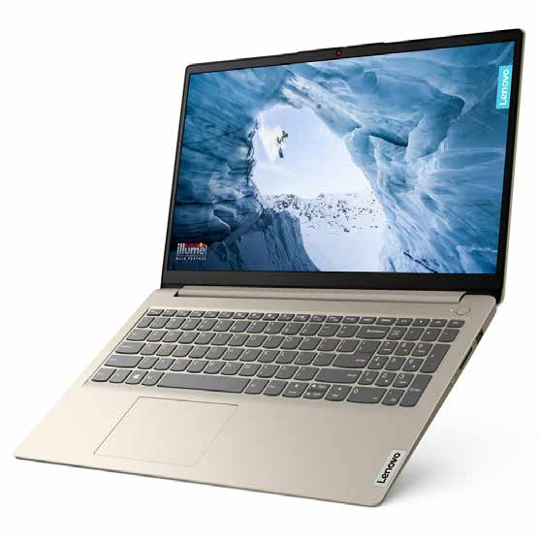
28011231 | Laptop Lenovo $ | IdeaPad Slim 3 15IAH8 Intel Core i5 8 GB RAM / 512 GB SSD $195 x 154 semanas $2,000 de pago inicial 125 Hasta 36% de descuento en abono semanal es la mejor opción para pagar menos Total a pagar con Préstamo Elektra: $21,250. | Vigencia: 15 al 21 de octubre de 2024. | laptop-lenovo-ideapad-slim-3-15iah8-intel-core-i5-8gb-ram-512gb-ssd-15-6-pulgadas-fhd-gris-28011231[p]cmpid-Organico-Folleto-cambaceo-FolletoS42-Visitas-PDF-EKT-CON-COM-Laptop-na-version | TRUE | TRUE | 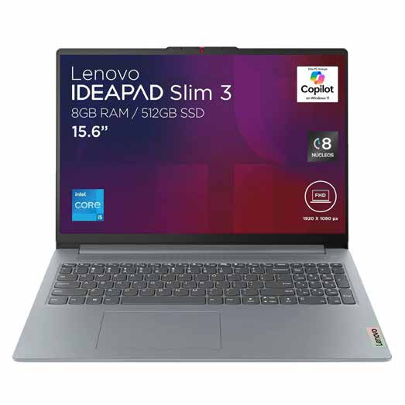
28011312 | Laptop Lenovo $ | IdeaPad 1 15ALC7 AMD Ryzen7 16 GB RAM / 512 GB SSD $225 x 154 semanas $2,400 de pago inicial 145 Hasta 36% de descuento en abono semanal es la mejor opción para pagar menos Total a pagar con Préstamo Elektra: $24,730. | Vigencia: 15 al 21 de octubre de 2024. | laptop-lenovo-ideapad-1-15alc7-amd-ryzen7-16gb-512gb-ssd-color-arena-28011312[p]cmpid-Organico-Folleto-cambaceo-FolletoS42-Visitas-PDF-EKT-CON-COM-Laptop-na-version | TRUE | TRUE | 